別紙2
別紙2_データ出力例

1.手続きID「PHS0051」 用 の XTX 出力メソッド、「HSCsvConvXtx」の場合
 | メモリに読み込み済みのCSV、引数の「IT部データ」「合計表データ」「添付データ」「作成ソフトウェア名」「氏名・名称」「本店等一括提出」などを用いて、e-Taxで提出可能なXTXデータを出力する。

 | ＜例＞：２帳票（HSZ062が2件、HSZ441が1件）、合計3件のXTXデータ

引数「IT部データ」の内容から編集
引数「作成者名」を設定
メモリに読み込んだCSVの内容から編集
※IT部データ を参照するタグの際、IT部データに参照先が存在しない場合はそのタグは出力されません。

引数「合計表データ」の内容から編集

引数「添付データ」の内容から編集
引数「作成ソフトウェア名」＋「;ntaclientCSV」を設定

2.手続きID「PHS0051」以外用のXTX出力メソッド、「HSCsvConvXtx2」について
 | メモリに読み込み済みのCSV、引数の「IT部データ」「合計表データ」「添付データ」「作成ソフトウェア名」「氏名・名称」「本店等一括提出」などを用いて、e-Taxで提出可能なXTXデータを出力する。
 | なお、複数レコード1XMLに変換される手続き（PHS0620）については「4.CSVファイルの複数レコードで1つのXMLに変換する手続きのXTX出力およびXML出力について」を参照すること。

 | ①合計表データが存在する場合
 | ＜例＞：２帳票（HSZ012が2件、HSZ021が1件）、合計3件のXTXデータ

読み込んだCSVから判断し自動で設定
引数「作成者名」を設定
引数「IT部データ」の内容から編集
メモリに読み込んだCSVの内容から編集
※IT部データ を参照するタグの際、IT部データに参照先が存在しない場合はそのタグは出力されません。

引数「合計表データ」の内容から編集

引数「添付データ」の内容から編集
引数「作成ソフトウェア名」＋「;ntaclientCSV」を設定

 | ②合計表データが存在しない場合
 | ＜例＞：HSZ941が2件のXTXデータ

読み込んだCSVから判断し自動で設定
引数「作成者名」を設定
メモリに読み込んだCSVの内容から編集
※IT部データ を参照するタグの際、IT部データに参照先が存在しない場合はそのタグは出力されません。
引数「IT部データ」の内容から編集

「合計表データ」が作成されない
引数「作成ソフトウェア名」＋「;ntaclientCSV」を設定
引数「添付データ」の内容から編集

3.手続きID「PHS0051」以外用のXML出力メソッド、「HSCsvConvXml」について

 | 引数の「法定調書用CSVファイルのフルパス名」「資料識別コード」「作成ソフトウェア名」「本店等一括提出」「氏名・名称」などを用いて、1帳票分のXMLデータを作成する
 | なお、複数レコード1XMLに変換される手続き（PHS0620）については「4.CSVファイルの複数レコードで1つのXMLに変換する手続きのXTX出力およびXML出力について」を参照すること。

引数「法定調書用CSVファイルのフルパス名」
にて指定されたCSVの内容から編集
 | ＜例＞：HSZ012（2件）のCSVを指定した場合のXMLデータ

引数「作成ソフトウェア名」＋「;ntaclientCSV」を設定
引数「作成者名」を設定

4.CSVファイルの複数レコードで1つのXMLに変換する手続きのXTX出力およびXML出力について
 | PHS0620の場合、CSVファイルの16レコード毎に1つのXMLデータを作成する。
 | 17レコード以上の場合は、次ページとして作成する。

 | ①HSCsvConvXtx2出力時
 | ＜例＞：手続きPHS0620（様式HSZ171）、CSVが18レコードの場合のXTXデータ
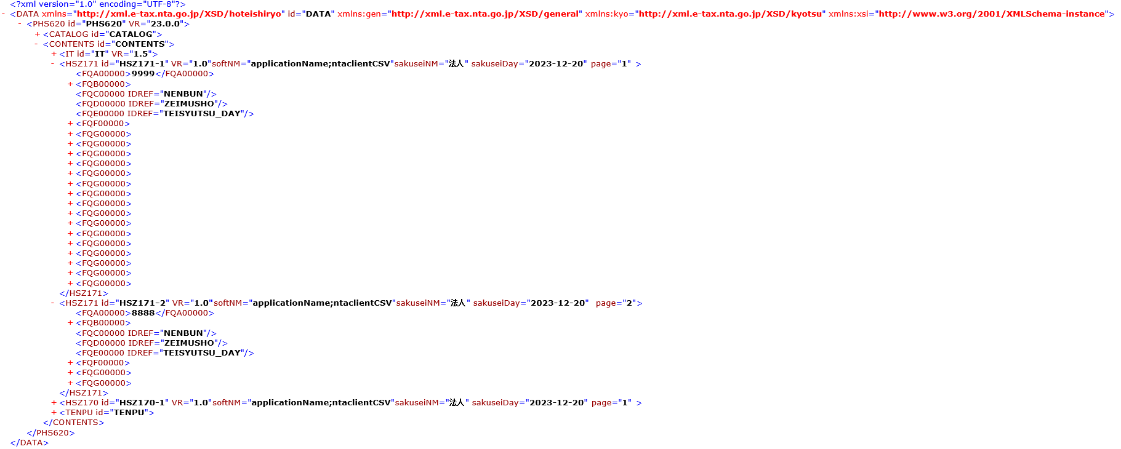
読み込んだCSVから判断し自動で設定
引数「作成ソフトウェア名」＋「;ntaclientCSV」を設定
引数「IT部データ」の内容から編集
引数「作成者名」を設定

メモリに読み込んだCSVの1レコード目の内容から編集（2レコード目以降のCSVファイル情報はXMLデータには編集しない）
※ IT部データ を参照するタグの際、IT部データに参照先が存在しない場合はそのタグは出力されません

メモリに読み込んだCSVの2レコード目～16レコード目までの内容を使用し、明細項目を編集
※ 1レコード目以外は明細項目の情報のみ使用する

17レコード目から2ページ目として作成

メモリに読み込んだCSVの1レコード目の内容から編集
※ 明細項目以外はHSZ171の1ページ目と同じ情報を設定する

メモリに読み込んだCSVの17レコード目～18レコード目までの内容を使用し、明細項目を編集
※ 1レコード目以外は明細項目の情報のみ使用する

引数「作成ソフトウェア名」＋「;ntaclientCSV」を設定
 | ②HSCsvConvXml出力時
 | ＜例＞：様式HSZ171、CSVが18レコードの場合のXMLデータ
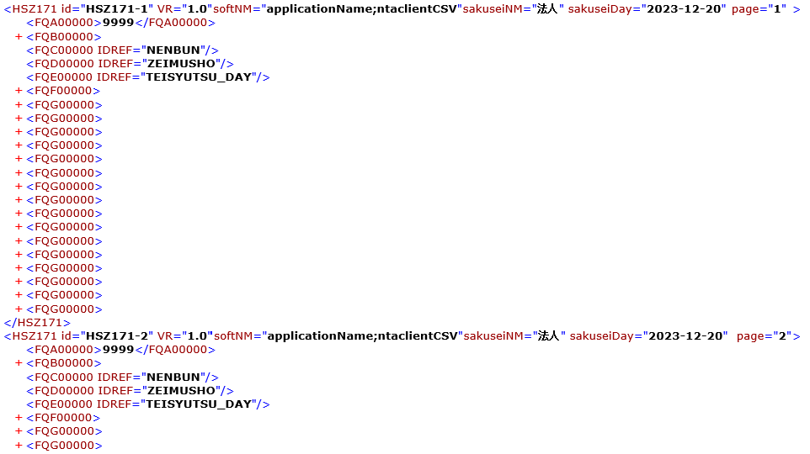
引数「作成者名」を設定

引数「法定調書用CSVファイルのフルパス名」
にて指定されたCSVの内容から編集
XTXと同様に16レコード単位で1XMLを作成する
※ 1レコード目以外は明細項目の情報のみ使用する。

